Tema 1
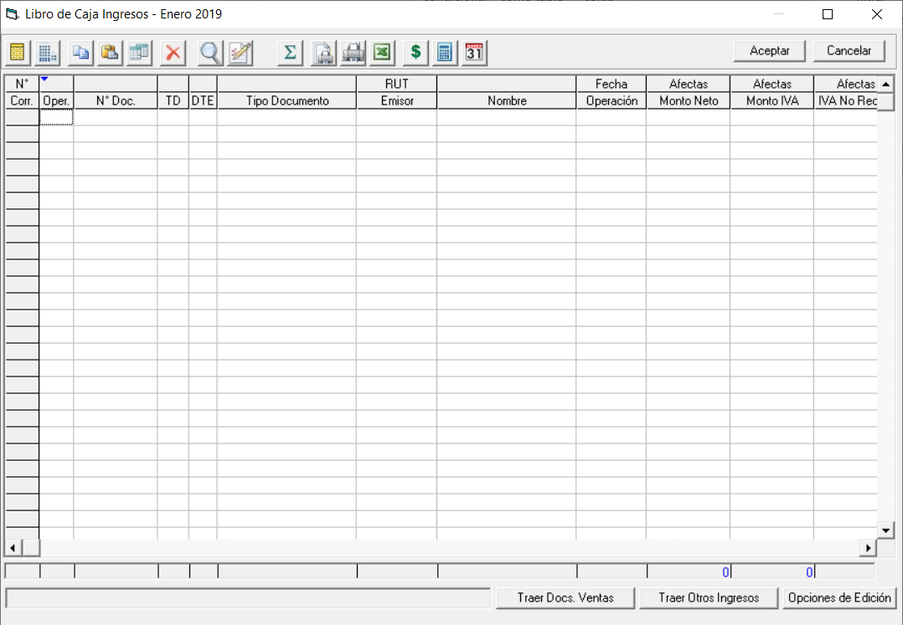

Volver

 | Permitir al usuario eliminar de forma masiva los datos ingresados | FW: listo
 | en "Libro de Caja Ingresos y Egresos"

 | Una especie de "Eliminar Todo" que debiese estar abajo y no eliminar de uno como esta ahora

Tema 2
Volver

 | Que el sistema permita copiar entre empresas (que empresa 2 copie la configuración de empresa 1) ambas art. 14 Ter A:

 | Pantalla 1 | Plan de cuentas con toda la configuración del art. 14 Ter A | FW: esto ya está
 | Pantalla 2 | Configuración de los Ajustes Extra Contables art. 14 Ter A | FW: LISTO

 | Pantalla 1

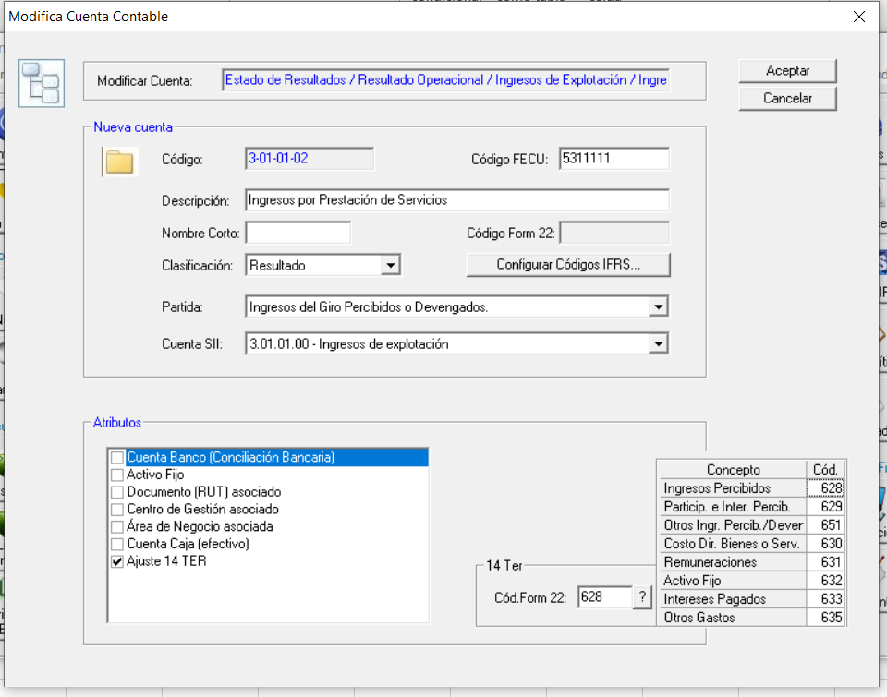

 | Pantalla 2

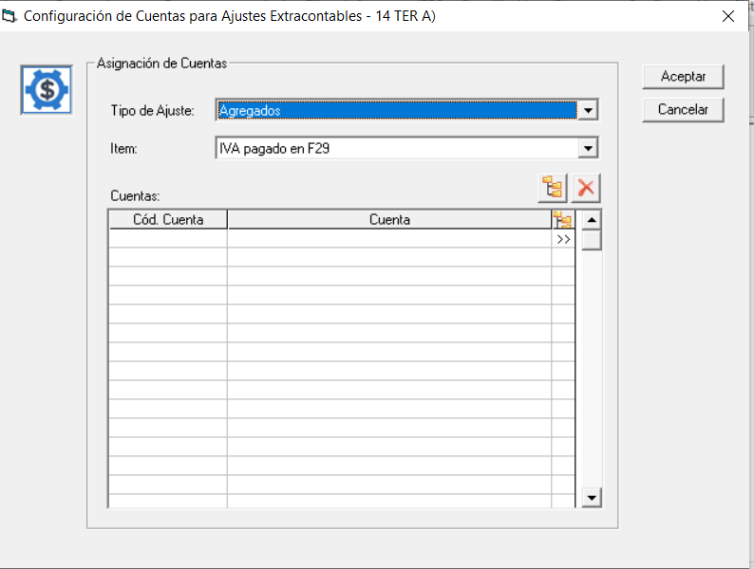

 | Consideraciones
 |  | Todo esto se puede copiar en la medida que haya utilizado algunos de los planes de cuenta propuestos por el sistema

Tema 3
Volver

 | Tema del IVA Crédito Fiscal Pagado y Débito Fiscal Percibido que ahora es ingreso manual | FW: espera especificaciones
 | debiese ser automatico y no manual como esta ahora

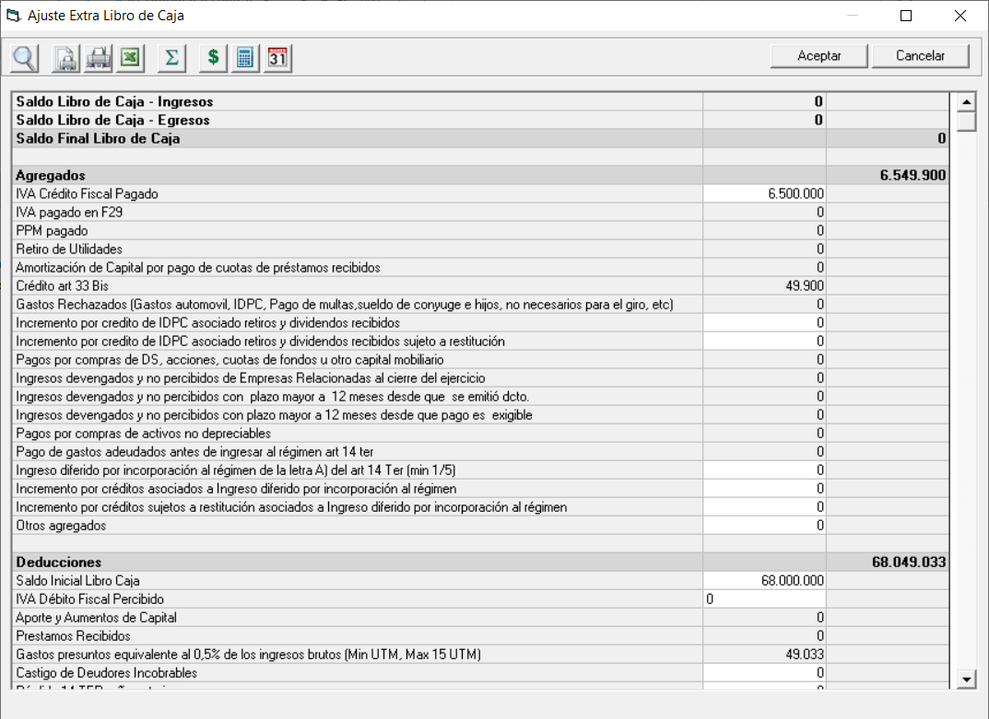

 | Tal como lo dejo reflejado Claudio Villegas en sus Requerimientos

